상품제안서
스카이 핏 버즈 X TWS 블루투스 5.4 생활방수 무선이어폰 | 상품코드: S38775

 |  |  |  |  |  |  | 02-713-8555 | www.synergygift.co.kr
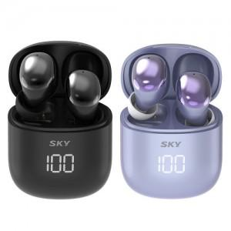

【상세/제작정보】 | <p><span style="font-size: 12pt;">- 최신 블루투스 5.1 무선 연결 지원<br> - AAC 고음질 블루투스 코덱 지원&nbsp;</span></p><p><span style="font-size: 12pt;"> - 디지털 클러스터 타입 배터리 인디케이터<br> - 최대 6시간 재생 가능 초저전력 설계&nbsp;</span></p><p><span style="font-size: 12pt;"> - 8mm 고음질 대구경 드라이버<br> - 고급스러운 Glossy Coating 디자인&nbsp;</span></p><p><span style="font-size: 12pt;"> - C타입 충전 단자 / 멀티 페어링 / 게이밍 저지연 모드&nbsp;</span></p><p><span style="font-size: 12pt;"> - 가볍고 컴팩트한 미니 사이즈 / 인체공학적 디자인<br> - 편리한 터치 컨트롤 / Siri 등 음성 비서 호출 지원</span></p>

【인쇄/포장옵션】 | 실크, 풀칼라 / 포장지포장

【공급단가】 | 수량 | 50~ | 100~ | 500~ | 1,000~ | 2,000~
*VAT별도 | 블랙 | 16,540원 | 16,290원 | 15,900원 | 15,270원 | 14,630원
 | 퍼플 | 16,540원 | 16,290원 | 15,900원 | 15,270원 | 14,630원

【상품 URL】 | https://www.synergygift.co.kr:443/src/goods_detail.php?gdno=38775

